手順書
操作手順書 |  |  |  |  | 作成日時：2019/10/17-10:00:18

 | １．操作環境

 |  |  | シナリオファイル名 | C:\Users\Administrator\Desktop\動作確認手順\前受一括入金登録.winsnr

 | ２．操作手順

 |  | ２．１．シナリオ：事前準備（データ作成）
 |  |  | ２．１．１．[受注登録]ウィンドウ |  |  | 確認日 | 結果
 |  |  | 画面 | 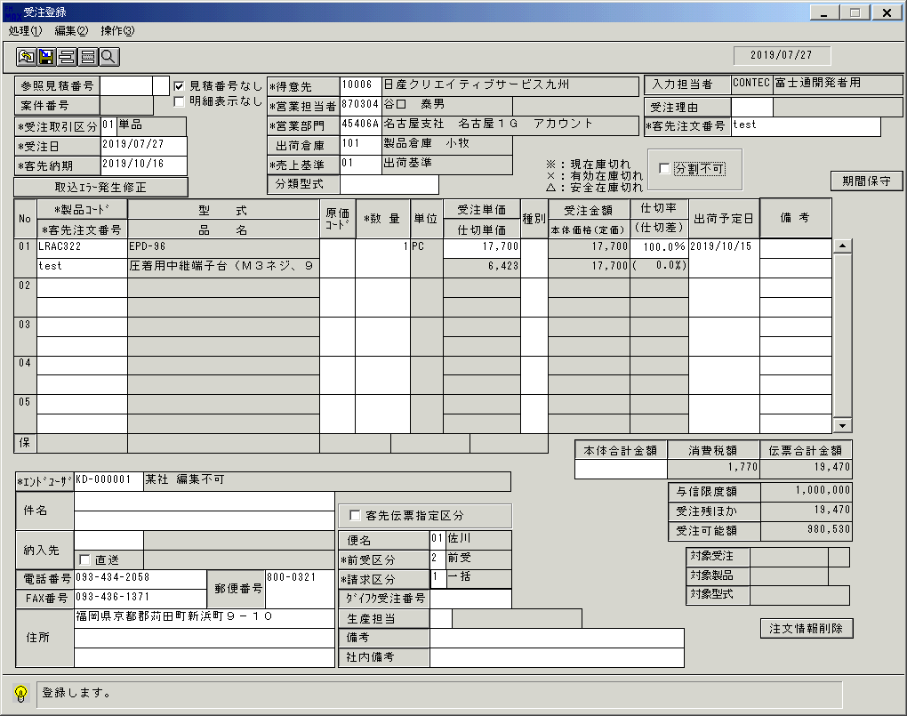
 |  |  | 操作内容 | 「受注登録」ウィンドウを開き、上記内容で前受区分に「2」を入力して登録ボタンをクリックします。

 |  |  | ２．１．２．[受注登録]ウィンドウ - [受注登録 ]ウィンドウ |  |  | 確認日 | 結果
 |  |  | 画面 | 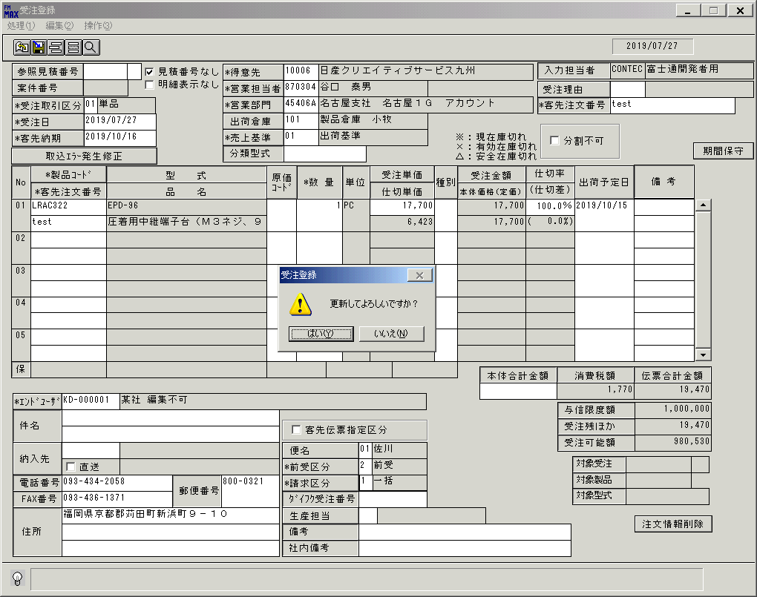
 |  |  | 操作内容 | 「はい」をクリックします。

 |  |  | ２．１．３．[受注登録]ウィンドウ - [受注登録]ウィンドウ |  |  | 確認日 | 結果
 |  |  | 画面 | 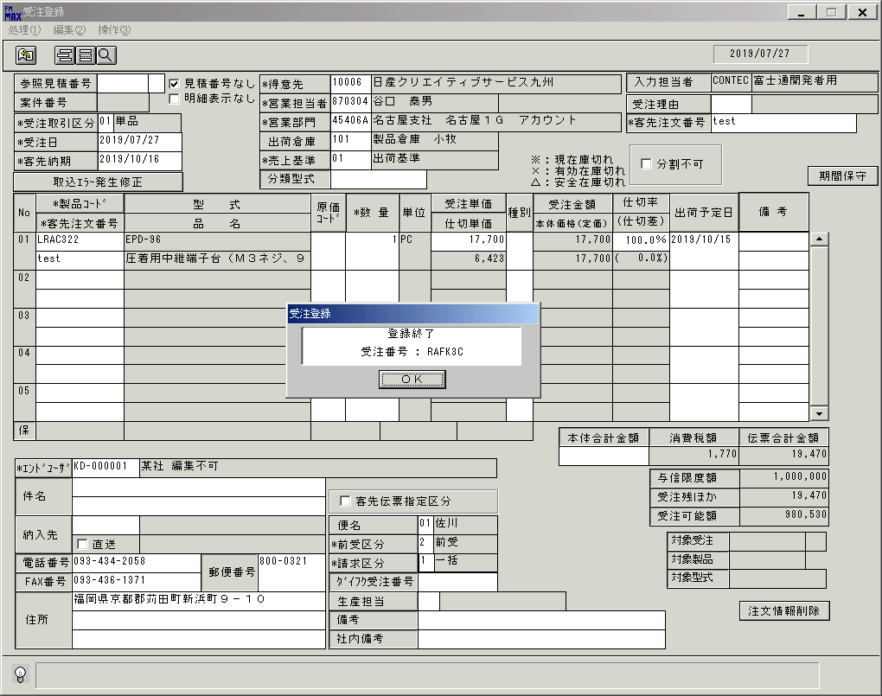
 |  |  | 操作内容 | 「OK」をクリックした後、ウィンドウを閉じます。

 |  | ２．２．シナリオ：前受一括入金登録
 |  |  | ２．２．１．[前受一括入金登録]ウィンドウ |  |  | 確認日 | 結果
 |  |  | 画面 | 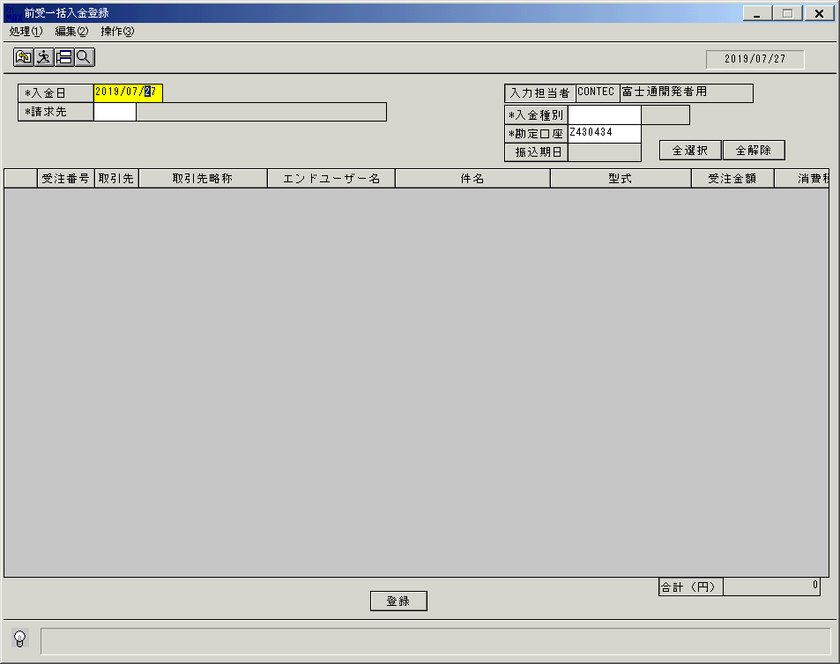
 |  |  | 操作内容 | 「前受一括入金登録」ウィンドウを初期画面表示します。「請求先」をクリックします。

 |  |  | ２．２．２．[デスクトップ]ウィンドウ - [得意先検索]ウィンドウ |  |  | 確認日 | 結果
 |  |  | 画面 | 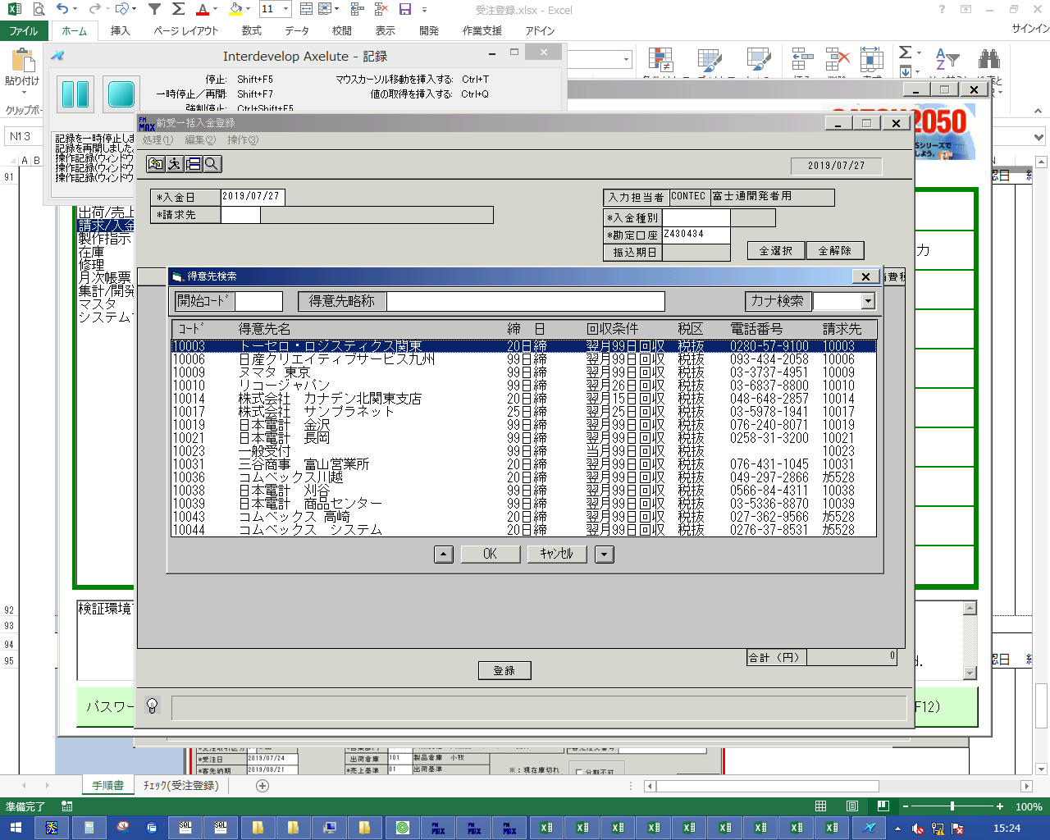
 |  |  | 操作内容 | 請求先を選択します。

 |  |  | ２．２．３．[デスクトップ]ウィンドウ - [得意先検索]ウィンドウ |  |  | 確認日 | 結果
 |  |  | 画面 | 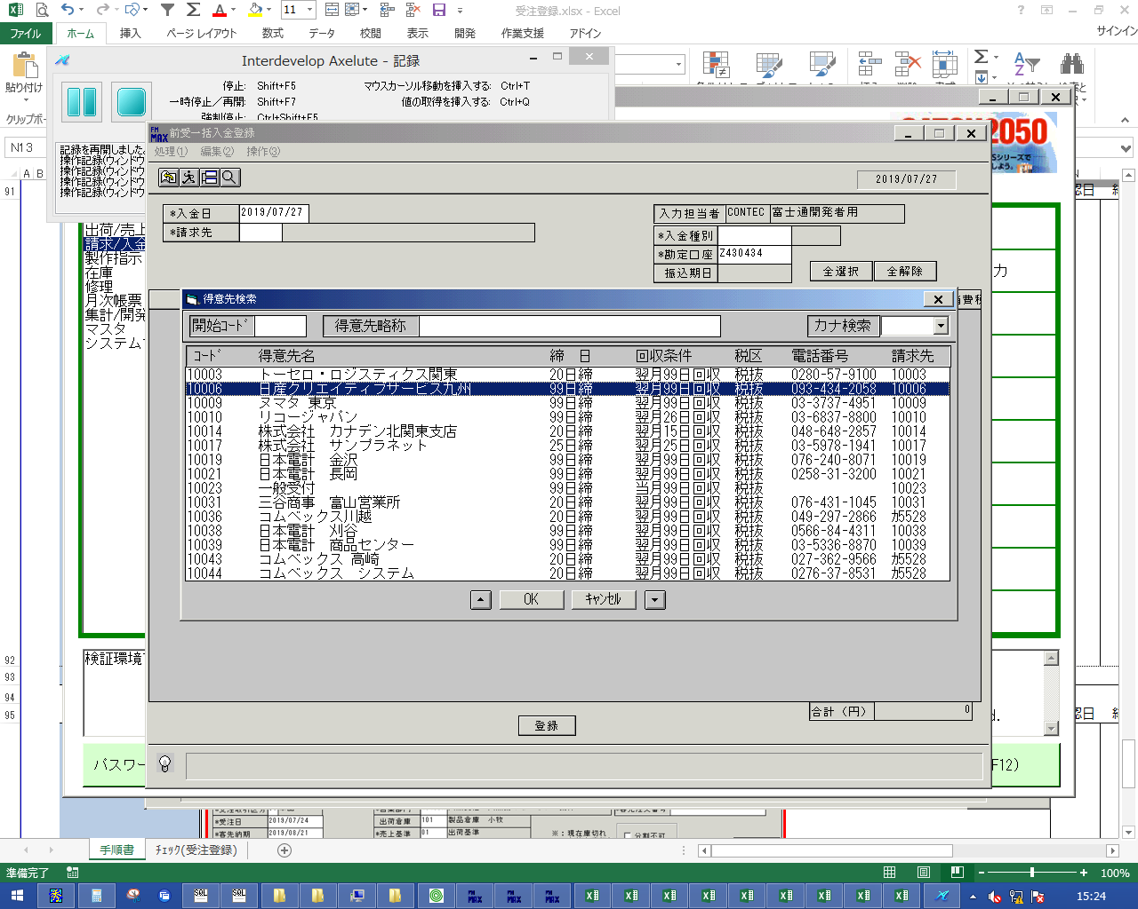
 |  |  | 操作内容 | 「OK」をクリックします。

 |  |  | ２．２．４．[前受一括入金登録]ウィンドウ |  |  | 確認日 | 結果
 |  |  | 画面 | 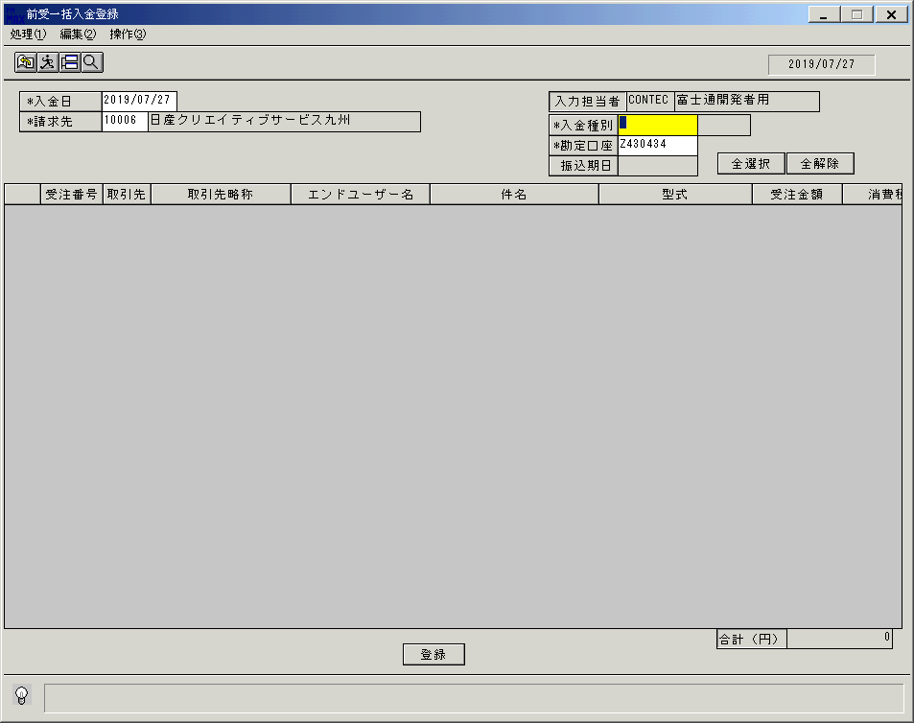
 |  |  | 操作内容 | 「入金種別」をクリックします。

 |  |  | ２．２．５．[デスクトップ]ウィンドウ - [入金種別]ウィンドウ |  |  | 確認日 | 結果
 |  |  | 画面 | 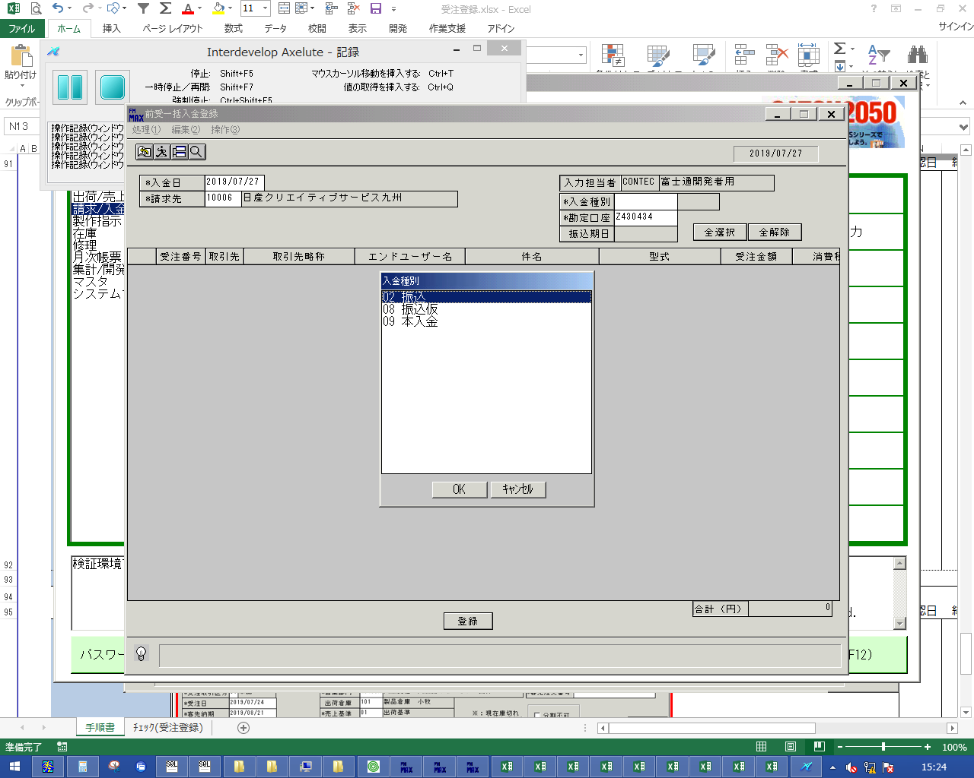
 |  |  | 操作内容 | 入金種別を選択し（09本入金以外）、「OK」をクリックします。

 |  |  | ２．２．６．[前受一括入金登録]ウィンドウ |  |  | 確認日 | 結果
 |  |  | 画面 | 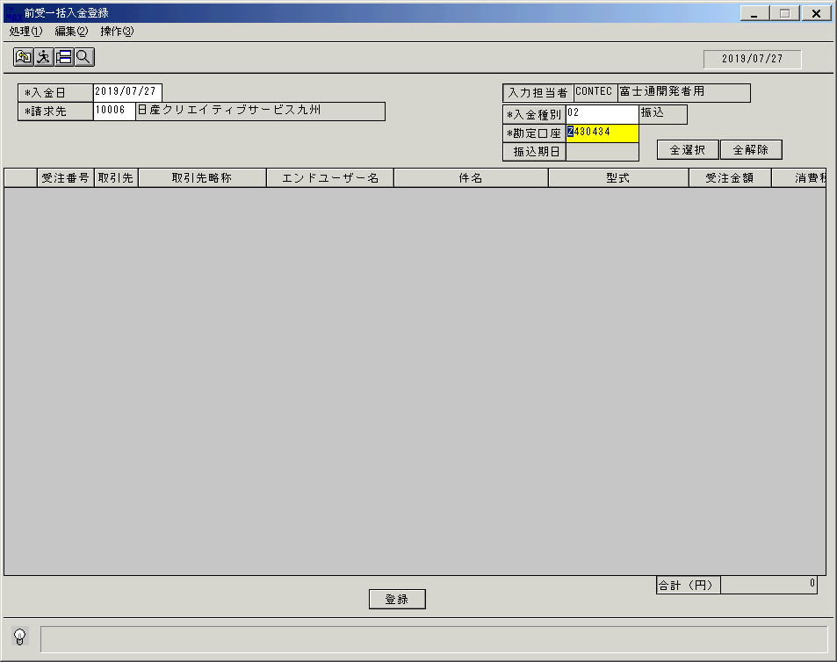
 |  |  | 操作内容 | Enterキーを押します。

 |  |  | ２．２．７．[前受一括入金登録]ウィンドウ |  |  | 確認日 | 結果
 |  |  | 画面 | 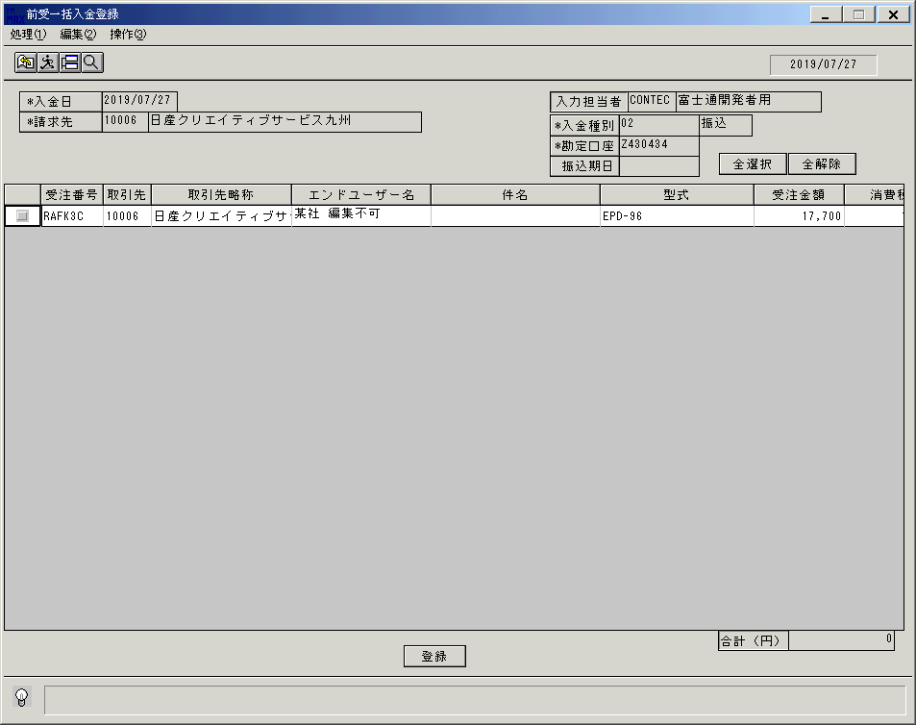
 |  |  | 操作内容 | 明細が表示されます。明細行のチェックボックスにチェックを入れます。

 |  |  | ２．２．８．[前受一括入金登録]ウィンドウ |  |  | 確認日 | 結果
 |  |  | 画面 | 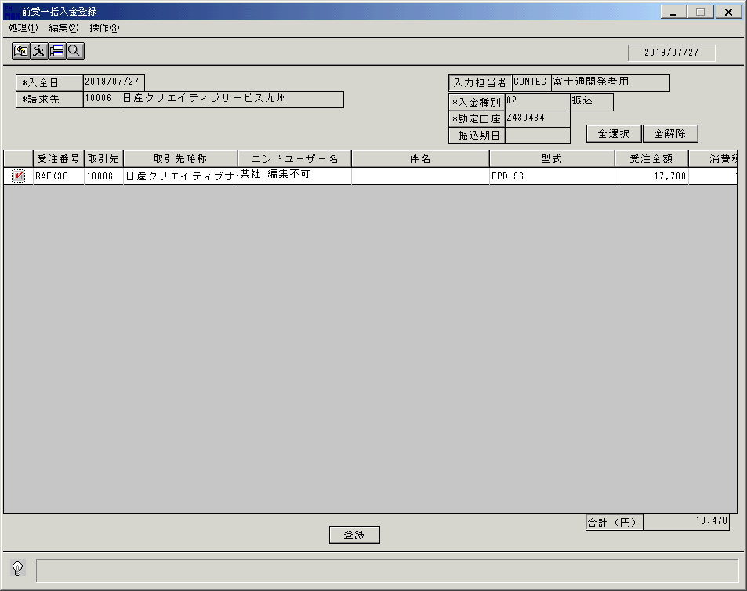
 |  |  | 操作内容 | 「登録」をクリックします。

 |  |  | ２．２．９．[前受一括入金登録]ウィンドウ - [前受一括入金登録]ウィンドウ |  |  | 確認日 | 結果
 |  |  | 画面 | 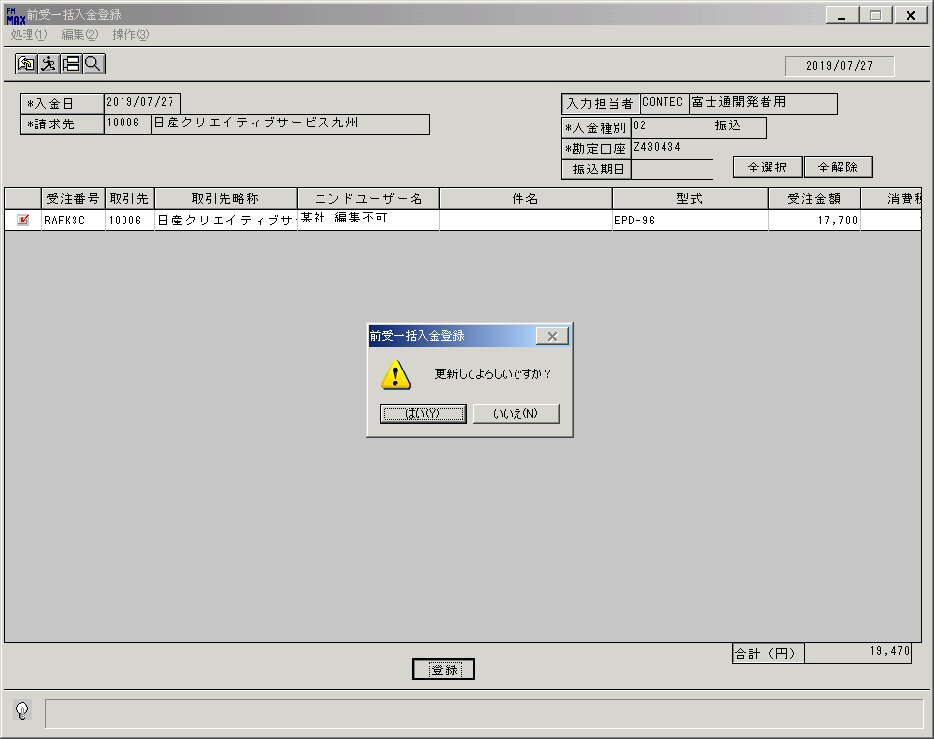
 |  |  | 操作内容 | 「はい」をクリックします。

 |  |  | ２．２．１０．[前受一括入金登録]ウィンドウ - [前受一括入金登録]ウィンドウ |  |  | 確認日 | 結果
 |  |  | 画面 | 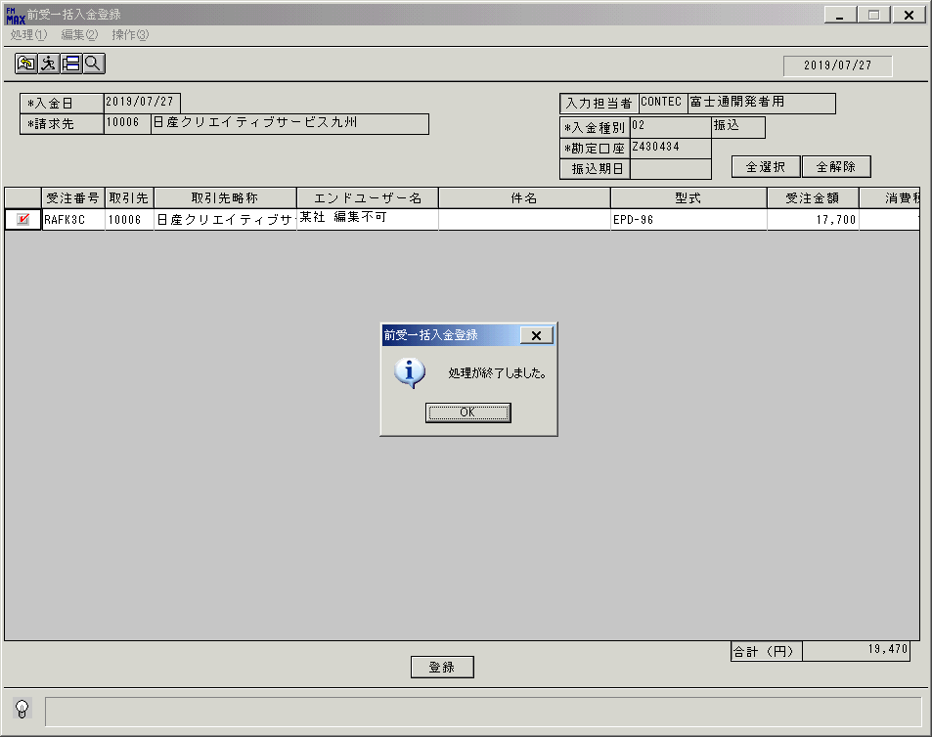
 |  |  | 操作内容 | 「OK」をクリックします。

 |  |  | ２．２．１１．[前受一括入金登録]ウィンドウ |  |  | 確認日 | 結果
 |  |  | 画面 | 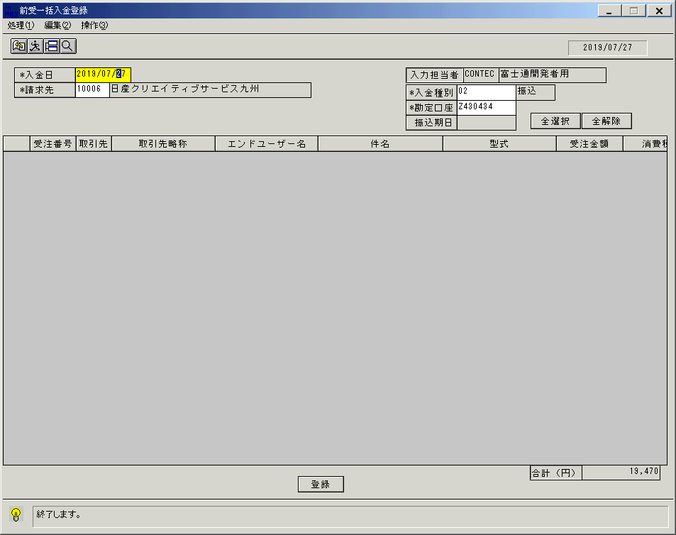
 |  |  | 操作内容 | 終了ボタンをクリックします。

 |  |  | ２．２．１２．[前受一括入金登録]ウィンドウ - [前受一括入金登録]ウィンドウ |  |  | 確認日 | 結果
 |  |  | 画面 | 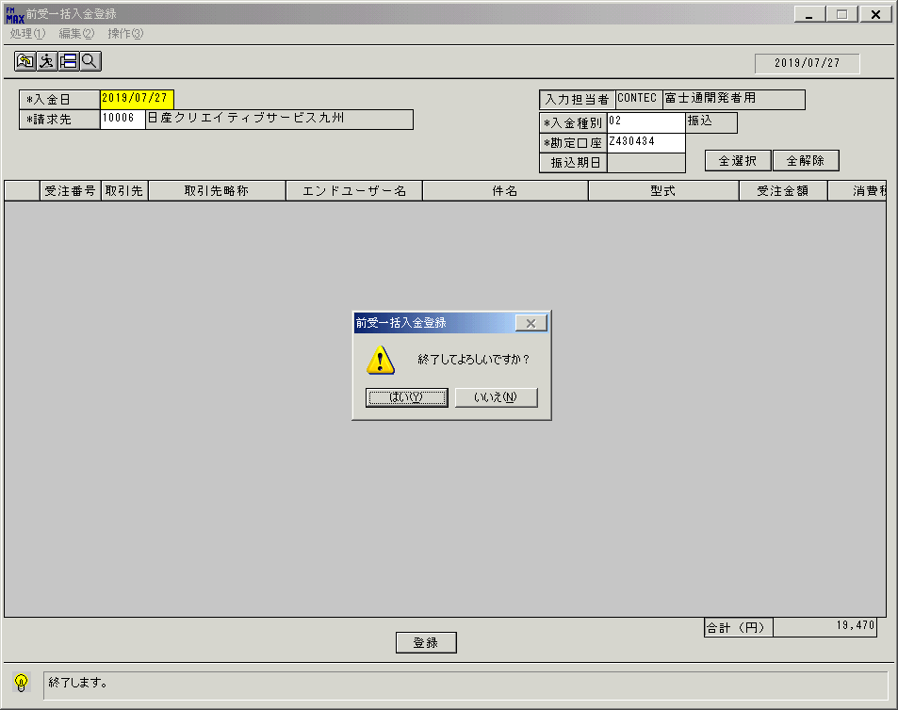
 |  |  | 操作内容 | 「はい」をクリックします。

画面（初期画面)
画面項目説明 |  |  |  | ユーザ名：㈱コンテック殿 |  |  |  |  |  |  | ｼｽﾃﾑ名：新総合情報システム |  |  |  |  | ﾌﾟﾛｾｽID/名：システム |  |  | 作成日：２０１１年１０月１９日
 |  |  |  |  |  |  |  |  |  |  | ｼﾞｮﾌﾞID/名：URK／入金 |  |  |  |  | ﾌﾟﾛｸﾞﾗﾑID/名：URKET74/前受一括入金登録 |  |  | 作成者：ＴＯＭ）森本

 | 【画面項目説明】 |  | 画面名：売掛金消込未処理額リスト |  |  |  |  |  |  |  |  |  | FormID：URKET74 |  | ﾓｰﾄﾞ |  | 初期表示（抽出指示入力状態）
 |  |  |  |  |  |  |  |  |  |  |  |  |  |  | 権限
 | № | 入出力項目名 |  |  | 入力 |  | 表示 | 属性 | 表示桁 | 入力桁 | レ | データソース |  | 項目名(初期値） |  |  |  | 項目説明
 |  |  |  |  | 必須 | 任意

 | 1 | 入力担当者(ｺｰﾄﾞ) |  |  |  |  | ○ | X | 6 |  |  |  |  | ログインユーザーID
 | 2 | 入力担当者(名称) |  |  |  |  | ○ | NX | 20 |  |  | 担当者マスタ |  | 担当者名 |  |  |  | 担当者マスタ.担当者コード = ログインユーザーID
 | 3 | 入金日 |  |  | ○ |  |  | 9 | 8 | 8 |  | 運用日テーブル |  | 運用日付 |  |  |  | 西暦："YYYY/MM/DD"
 | 4 | 請求先 |  |  | ○ |  |  | X | 5 | 5 |  |  |  | 空白
 | 5 | 請求先名 |  |  |  |  | ○ | NX | 40 |  |  |  |  | 空白
 | 6 | 入金種別 |  |  | ○ |  |  | X | 2 | 2 |  |  |  | 空白
 | 7 | 入金種別名 |  |  |  |  | ○ | NX | 6 |  |  |  |  | 空白
 | 8 | 勘定口座 |  |  | ○ |  |  | X | 10 | 10 |  | 固定値マスタ |  | 固定値 |  |  |  | 管理コード＝'218'
 | 9 | 振込期日 |  |  | △ |  | △ | 9 | 8 | 8 |  |  |  | 空白
 | 10 | 抽出リスト
 | 11 | （チェックボックス） |  |  | ○ |  |  |  |  |  | ○
 | 12 | 受注番号 |  |  |  |  | ○ | X | 6 |  |  |  |  | 空白
 | 13 | 取引先 |  |  |  |  | ○ | X | 5 |  |  |  |  | 空白
 | 14 | 取引先略称 |  |  |  |  | ○ | NX | 20 |  |  |  |  | 空白
 | 15 | 件名 |  |  |  |  | ○ | NX | 81 |  |  |  |  | 空白
 | 16 | 型式 |  |  |  |  | ○ | X | 30 |  |  |  |  | 空白
 | 17 | 受注金額 |  |  |  |  | ○ | 9 | 10 |  |  |  |  | 空白
 | 18 | 消費税 |  |  |  |  | ○ | 9 | 9 |  |  |  |  | 空白
 | 19 | 入金額 |  |  |  |  | ○ | 9 | 10 |  |  |  |  | 空白
 | 20 | 合計（円） |  |  |  |  | ○ | 9 | 11 |  |  |  |  | 空白

起動元EXE
システム情報
制御ファイル
データファイル

画面(明細表示後)
画面項目説明 |  |  |  | ユーザ名：㈱コンテック殿 |  |  |  |  |  |  | ｼｽﾃﾑ名：新総合情報システム |  |  |  |  | ﾌﾟﾛｾｽID/名：システム |  |  | 作成日：２０１１年１０月１９日
 |  |  |  |  |  |  |  |  |  |  | ｼﾞｮﾌﾞID/名：URK／入金 |  |  |  |  | ﾌﾟﾛｸﾞﾗﾑID/名：URKET74/前受一括入金登録 |  |  | 作成者：ＴＯＭ）森本

 | 【画面項目説明】 |  | 画面名：売掛金消込未処理額リスト |  |  |  |  |  |  |  |  |  | FormID：URKET74 |  | ﾓｰﾄﾞ |  | 明細表示後
 |  |  |  |  |  |  |  |  |  |  |  |  |  |  | 権限
 | № | 入出力項目名 |  |  | 入力 |  | 表示 | 属性 | 表示桁 | 入力桁 | レ | データソース |  | 項目名(初期値） |  |  |  | 項目説明
 |  |  |  |  | 必須 | 任意

 | 1 | 入力担当者(ｺｰﾄﾞ) |  |  |  |  | ○ | X | 6 |  |  |  |  | ログインユーザーID
 | 2 | 入力担当者(名称) |  |  |  |  | ○ | NX | 20 |  |  | 担当者マスタ |  | 担当者名 |  |  |  | 担当者マスタ.担当者コード = ログインユーザーID
 | 3 | 入金日 |  |  | ○ |  |  | 9 | 8 | 8 |  |  |  |  |  |  |  | 西暦："YYYY/MM/DD"
 | 4 | 請求先 |  |  | ○ |  |  | X | 5 | 5
 | 5 | 請求先名 |  |  |  |  | ○ | NX | 40 |  |  | 得意先マスタ |  | 得意先略称 |  |  |  | 得意先マスタ.得意先コード = 画面．請求先コード
 | 6 | 入金種別 |  |  | ○ |  |  | X | 2 | 2 |  |  |  |  |  |  |  | 選択は、振込、仮振込、本入金
 |  |  |  |  |  |  |  |  |  |  |  |  |  |  |  |  |  | 選択できる入金種別は詳細参照
 | 7 | 入金種別名 |  |  |  |  | ○ | NX | 6 |  |  | 取引マスタ |  | 取引名称 |  |  |  | 取引区分＝'050'
 | 8 | 勘定口座 |  |  | ○ |  |  | X | 10 | 10
 | 9 | 振込期日 |  |  | △ |  | △ | 9 | 8 | 8 |  |  |  |  |  |  |  | 西暦："YYYY/MM/DD"
 |  |  |  |  |  |  |  |  |  |  |  |  |  |  |  |  |  | 入金種別='08'（振込仮）の場合、必須入力
 |  | 抽出リスト
 | 10 | （チェックボックス） |  |  | ○ |  |  |  |  |  | ○
 | 11 | 受注番号 |  |  |  |  | ○ | X | 6 |  |  | 受注見出トラン |  | 受注番号
 | 12 | 取引先 |  |  |  |  | ○ | X | 5 |  |  | 受注見出トラン |  | 得意先コード
 | 13 | 取引先略称 |  |  |  |  | ○ | NX | 20 |  |  | 受注見出トラン |  | 得意先略称
 | 14 | 件名 |  |  |  |  | ○ | NX | 81 |  |  | 受注見出トラン |  | 件名1&件名2 |  |  |  | 件名１と件名２の間は半角空白１文字
 | 15 | 型式 |  |  |  |  | ○ | X | 30 |  |  | 受注トラン |  | 型式 |  |  |  | 受注トランの1行目を表示
 | 16 | 受注金額 |  |  |  |  | ○ | 9 | 10 |  |  | 受注見出トラン |  | 受注金額（本体合計）
 | 17 | 消費税 |  |  |  |  | ○ | 9 | 9 |  |  | 受注見出トラン |  | 受注金額（消費税額）
 | 18 | 入金額 |  |  |  |  | ○ | 9 | 10 |  |  | 受注見出トラン |  | 受注金額（伝票計）
 | 20 | 合計額 |  |  |  |  | ○ | 9 | 11 |  |  | 画面 |  | 入金額 |  |  |  | 一覧表にあるチェックされた入金額の合計

 |  |  |  |  |  |  |  |  |  |  |  | ※受注番号順にソート表示する。

起動元EXE
システム情報
制御ファイル
データファイル

